Евро Lock
Код Гермеса | Описание | Фото детали | Фото места установки | наличие | цена
5942 | 130мм для замка | 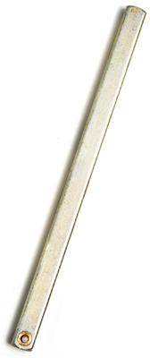 |  | 1143 | 610
6021 | механическая часть 004 | 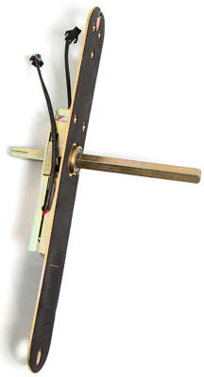 |  |  | 4100
10027 | Замок целиком | 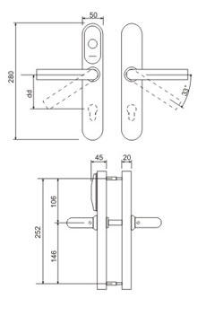 |  |  | 13530
Детали получаем путем разборки замков со склада
 | замк без механической части (накладки с контроллером) |  |  |  | 9430
 | контроллер |  |  |  | 6000
 | накладка с контроллером, но без механической части | 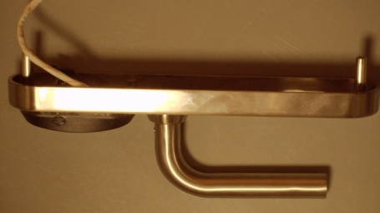 |  |  | 8000
 | накладка с батарейным отсеком | 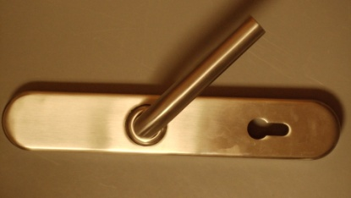 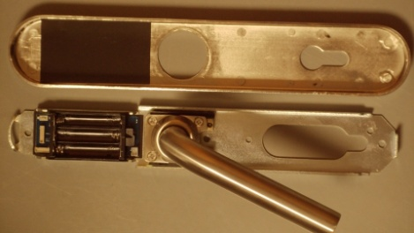 |  |  | 2500
 | ручка |  |  |  | 1000
 | детали механической части, шаги разборки | 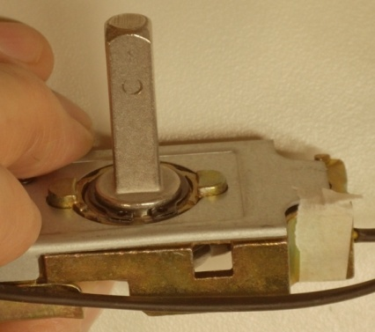 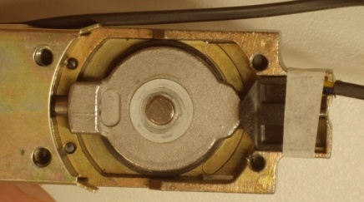 | 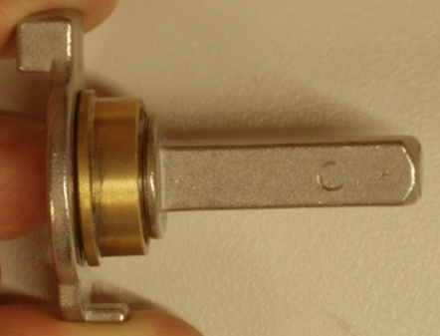 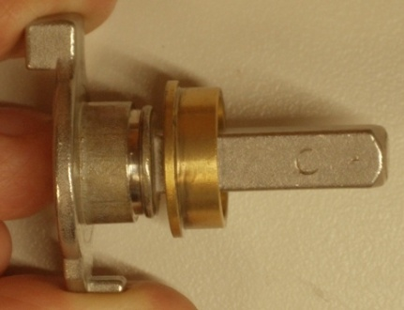
 | шток с пружиной | 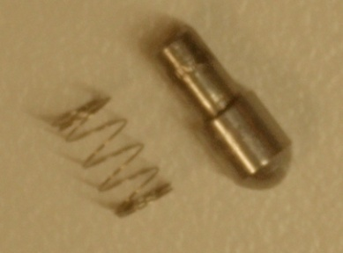 |  |  | 500
 | пружина ручки | 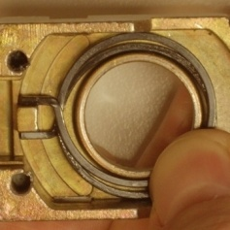 |  |  | 1500
 | поворотный кулак со штоком и муфтой |  |  |  | 3500

